CT活動実施届(表紙)
この色の部分は、印刷されません。
 |  |  |  |  |  |  |  |  | ＜様式１＞
カ ッ タ ー 活 動 実 施 届

※この書類に必要事項を記入のうえ、活動日当日 午前の部 ８時４０分 午後の部 １２時５０分に 事務室へ持参し、指導担当職員と活動についての打合せを行ってください。

国立若狭湾青少年自然の家所長 殿 |  |  |  |  |  | 利用団体名 |  |  | ( 年生)

カッター活動の実施について（届）
私たちは、下記の要領により、カッター活動を行いますので届けます。また、活動にあたっては、別紙「カッター活動 実施要項」にある注意事項を遵守するとともに、指導担当者の指導に従い活動します。

記
◇カッター活動の目的は何ですか。 （○をつけてください。）

① 一生懸命がんばる |  |  |  | ② みんなで力を合わせる |  |  |  | ③ 最後までやり抜く

④ 自然に親しむ |  |  |  | ⑤ その他 （ ）

活動責任者チェック □ 全体説明、乗艇前説明を動画で事前に乗艇者全員が視聴しました。 □ 海象状況によっては活動時間の短縮や途中中断の指示に従います。 □ 指定された服装（特に、帽子と靴）を準備しています。【帽子は食堂にて購入可 570円】
日付入力 ６/30 ⇒ 2022年６月30日（木）
活動実施日 | 令和 年 月 日（ ） |  |  |  |  |  |  | 午前 ・ 午後
乗艇人数 ※大人も含む | 男 性 |  | 女 性 |  | 計 |  | 引率者名 （１名） | 特に配慮を必要とする乗艇者をお知らせください。 ※ない場合は「なし」と記入 ※例：○番内側男性（骨折） ○番外側女性（指示が通りにくい）等
１号艇 |  | 人 |  | 人 | 0 | 人
２号艇 |  | 人 |  | 人 | 0 | 人
３号艇 |  | 人 |  | 人 | 0 | 人
４号艇 |  | 人 |  | 人 | 0 | 人
５号艇 |  | 人 |  | 人 | 0 | 人
６号艇 |  | 人 |  | 人 | 0 | 人
７号艇 |  | 人 |  | 人 | 0 | 人
合 計 | 0 | 人 | 0 | 人 | 0 | 人

団体責任者 （陸上待機担当者）
 |  |  | 緊急時 連絡先(携帯番号) （ ― ― ）
活動責任者 （打合せ担当者）

座席図の決め方
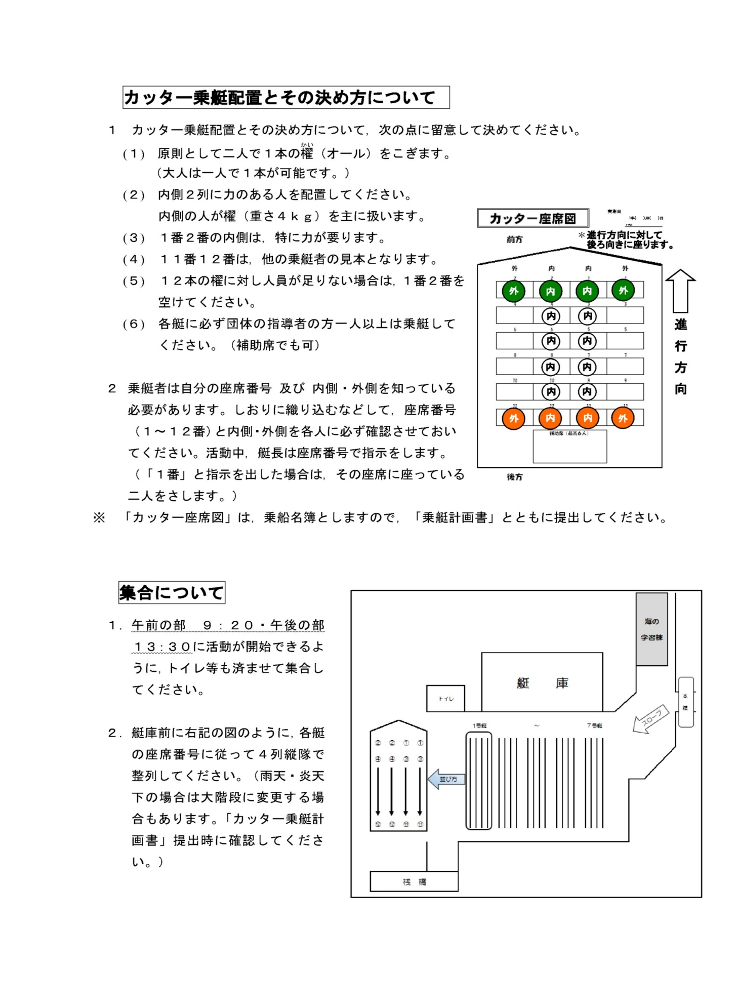

CT活動実施届（9ｍCT座席図)
 |  |  |  | ＜様式２＞
カッター座席図（乗艇名簿） |  |  |  | 実施日
 |  |  |  | 月 日（ ） | 午前・午後
実施日日付入力 ６/30 ⇒ 2021年６月30日（水）
 |  |  |  |  | 号艇
この色の部分は、印刷されません。
 |  |  | ※ 下記の数字が座席番号です。
 | 前方 |  | なお、カッターの後方を向いて座ります。
 |  |  | ※ 乗員の氏名（フルネーム）をお書きください。
 |  |  | (引率者、写真撮影者のお名前もご記入ください。)

 | 外 | 内 | 内 | 外

 | 2 | 2 | 1 | 1

シートが複数必要な場合は、シートをコピーしてください。
 | 4 | 4 | 3 | 3

 | 6 | 6 | 5 | 5

 | 8 | 8 | 7 | 7

 | 10 | 10 | 9 | 9

 | 12 | 12 | 11 | 11

 |  | 補助席（最高６人）

合計人数は、自動で計算されます
 | 後方 | 男 | 女 | 合 計
 |  |  |  | 0
 |  | 人 | 人 | 人

CT活動実施届（6ｍCT座席図)
実施日日付入力 ６/30 ⇒ 2021年６月30日（水）
 |  |  |  |  | ＜様式２－２＞
カッター座席図（６ｍ艇乗艇名簿） |  |  |  | 実施日
 |  |  |  | 月 日（ ） |  | 午前・午後

 |  |  |  |  |  | 号艇

 |  |  |  | ※ 下記の数字が座席番号です。
 | 前方 |  |  | なお、カッターの後方を向いて座ります。
 |  |  |  | ※ 乗員の氏名（フルネーム）をお書きください。
この色の部分は、印刷されません。
 |  |  |  | (引率者、写真撮影者のお名前もご記入ください。)

 | 外 | 内 | 内 | 外

 |  | 2 | 1

 | 4 | 4 | 3 | 3

 | 6 | 6 | 5 | 5

 |  | 8 | 7

 |  | 補助席（1名・引率者）

 | 後方 |  | 男 | 女 | 合計
 |  |  |  |  | 0
 |  |  | 人 | 人 | 人

